Logo Avri
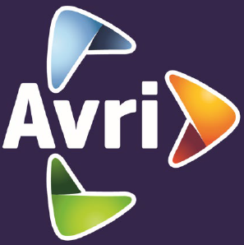

De achtergrond (blauw) stelt de kleding voor (dus geen vierkante outline om het logo)
Heatsealbadge met borduur-motief

